IntroduzioneGrafici
Introduzione ai principali elementi dei grafici

 | mm Pioggia
Gennaio | 45
Febbraio | 55
Marzo | 105
Aprile | 75
Maggio | 25
Giugno | 18

Note per primo video su panoramica grafici:

primo video: come si selezionano i dati e come si edita la selezione (è sufficiente una mini tabella)
ALT + F1 come shortcut per inserire il grafico (suggested)
I principali chart elements
Aggiunta di una serie di dati

 | Vendite | Ricavi
Gennaio | 225,000 € | 56,250 €
Febbraio | 125,000 € | 31,250 €
Marzo | 208,000 € | 52,000 €
Aprile | 305,000 € | 76,250 €
Maggio | 298,000 € | 74,500 €
Giugno | 450,000 € | 112,500 €

TipiGrafici
Tipi di grafici e quando utilizzarli

Grafici a colonne (column charts)
Si utilizzano per comparare dati categorizzati. Ne esistono di bidimensionali e tridimensionali e possono essere orizzontali o verticali
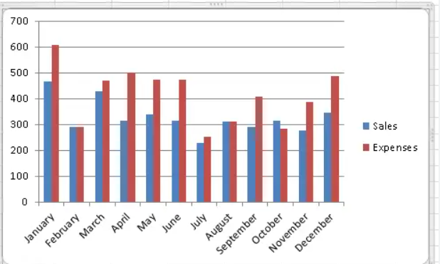

Source: https://fiveminutelessons.com/learn-microsoft-excel/how-create-bar-or-column-chart-excel

Grafici a torta (pie charts)
Si utilizzano per dimostrare una entità predominante rispetto ad altre (es percentuali)
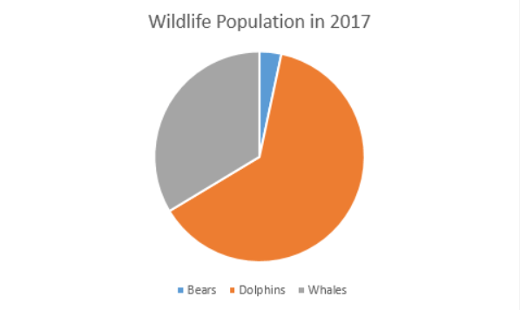

Source: https://www.excel-easy.com/examples/pie-chart.html

Grafici a linee (line graphs)
Solitamente per parlare di entità che subiscono una variazione temporale (es: andamento di una popolazione, di un indice etc)
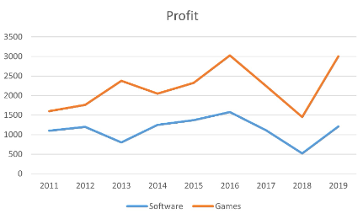

Source: https://www.simonsezit.com/article/how-to-make-a-line-graph-in-excel/

Istogrammi
Tipo grafico utilizzato per rappresentare la distribuzione di frequenza di alcuni punti dati di una variabile: lo approfondiremo nei prossimi video
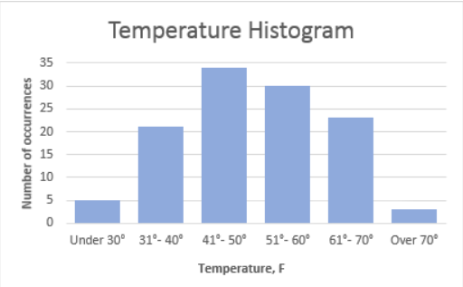

Source: https://www.ablebits.com/office-addins-blog/make-histogram-excel/

Scatter charts
Molto utilizzati in ambito scientifico per mostrare la correlazione di un fenomeno, un pattern e dati outliers che si allontanano singolamente
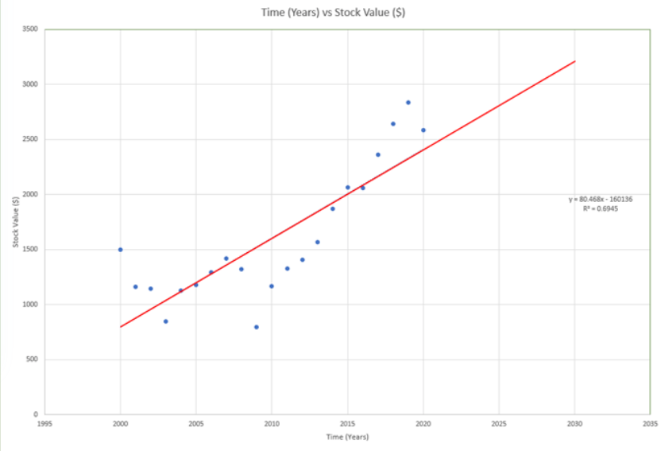

Source: https://www.online-tech-tips.com/ms-office-tips/add-a-linear-regression-trendline-to-an-excel-scatter-plot/

Bubble charts
Tipo di grafico relazionale progettato per confrontare tre variabili, visualizzano una terza dimensione critica di solito non direttamente dipendente dalle prime due dimensioni
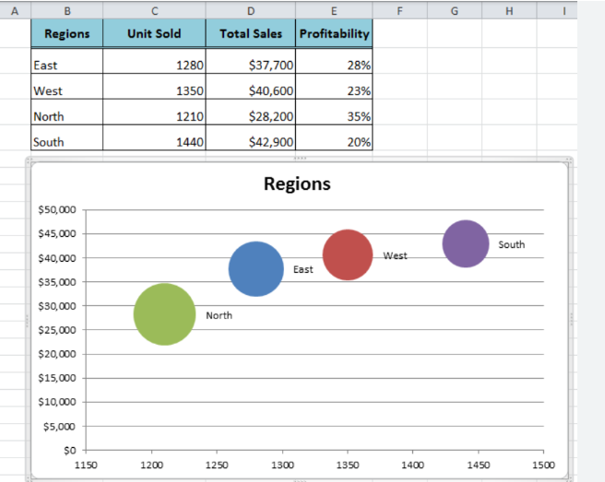

Source: https://www.got-it.ai/solutions/excel-chat/excel-tutorial/chart/how-to-make-bubble-chart-in-excel

Surface charts
Tipo grafico utilizzato per visioni tridimensionali (applicazioni fisiche, geofisiche, ingegneristiche etc)

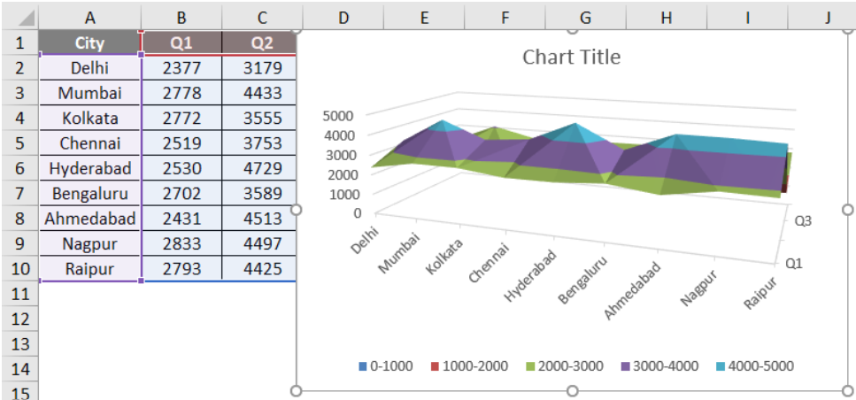

Source: https://www.educba.com/surface-charts-in-excel/

Combo graphs
Tipo di grafico unione di bar chart e line chart. Evidenzia un andamento (esempio andamento temporale di una variabile)
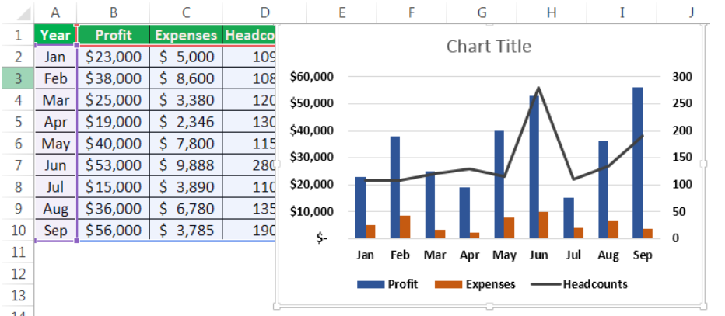

Source: https://www.wallstreetmojo.com/combination-charts-in-excel/

GraficiSpecifici1
Alcuni grafici specifici

Progresso (comparazione presente - vs proiezioni future oppure presente - vs obiettivi oppure preventivato e speso etc)

Profitto nel presente vs aspettativa profitto futuro in alcuni settori di una azienda
Revenue
Settore | Revenue attuale | Revenue atteso (5 anni)
Smalti | 700,000 € | 900,000 €
Trucco | 900,000 € | 1,000,000 €
Detergenti bagno | 1,200,000 € | 1,500,000 €
Detergenti casa | 550,000 € | 700,000 €
Detergenti industriali | 350,000 € | 800,000 €

 |  |  | Procediamo ad una visualizzazione sovrapposta: cliccando sulla colonna del futuro e scegliendo di plottare su asse secondario e aggiustiamo la colonna 'non visibile' in larghezza (es 500%)

Revenue

 |  |  | Ora aggiustando i colori sarà possibile avere una visione d'insieme efficace

Revenue

GraficiSpecifici1.1
Alcuni grafici specifici

Progresso (comparazione presente - vs proiezioni future oppure presente - vs obiettivi oppure preventivato e speso etc)

Profitto nel presente vs aspettativa profitto futuro in alcuni settori di una azienda
Revenue attuale vs atteso
Settore | Revenue attuale | Revenue atteso (5 anni)
Smalti | 700,000 € | 900,000 €
Trucco | 900,000 € | 1,000,000 €
Detergenti bagno | 1,200,000 € | 1,500,000 €
Detergenti casa | 550,000 € | 700,000 €
Detergenti industriali | 350,000 € | 800,000 €

 |  |  | Procediamo ad una visualizzazione sovrapposta: cliccando sulla colonna del futuro e scegliendo di plottare su asse secondario e aggiustiamo la colonna 'non visibile' in larghezza (es 500%)

Revenue attuale vs atteso

 |  |  | Ora aggiustando i colori sarà possibile avere una visione d'insieme efficace

Revenue attuale vs atteso

Grafico_Forecast3.1
Timeline | Values | Forecast | Lower Confidence Bound | Upper Confidence Bound
2022-04-04 | 499.25 €
2022-04-11 | 341.13 €
2022-04-18 | 215.52 €
 | Values | Forecast | Lower Confidence Bound | Upper Confidence Bound
 | €499.25
 | €341.13
 | €215.52
 | €230.00
 | €175.35
 | €187.64
 | €186.35
 | €185.80
 | €185.25
 | €200.25
 | €195.00
 | €200.00
 | €300.00
 | €179.95
 | €186.98
 | €196.35
 | €220.44
 | €224.90
 | €226.78
 | €276.39
 | €326.00
 | €241.16
 | €250.00
 | €226.11
 | €233.57
 | €245.35
 | €226.41
 | €455.00
 | €250.00
 | €230.00
 | €289.57
 | €295.72
 | €445.25
 | €290.13
 | €287.98
 | €285.54
 | €320.41
 | €320.01
 | €195.25
 | €294.97
 | €350.00
 | €315.55
 | €250.00
 | €296.25
 | €342.50
 | €360.77
 | €365.90
 | €347.36
 | €250.00
 | €317.15
...
2022-04-25 | 230.00 €
2022-05-02 | 175.35 €
2022-05-09 | 187.64 €
2022-05-16 | 186.35 €
2022-05-19 18:40:00 | 185.80 €
2022-05-23 | 185.25 €
2022-05-31 | 200.25 €
2022-06-06 | 195.00 €
2022-06-13 | 200.00 €
2022-06-21 | 300.00 €
2022-06-27 | 179.95 €
2022-07-05 | 186.98 €
2022-07-11 | 196.35 €
2022-07-18 | 220.44 €
2022-07-25 | 224.90 €
2022-08-01 | 226.78 €
2022-08-04 18:40:00 | 276.39 €
2022-08-08 | 326.00 €
2022-08-15 | 241.16 €
2022-08-22 | 250.00 €
2022-08-29 | 226.11 €
2022-09-06 | 233.57 €
2022-09-12 | 245.35 €
2022-09-19 | 226.41 €
2022-09-26 | 455.00 €
2022-10-03 | 250.00 €
2022-10-10 | 230.00 €
2022-10-17 | 289.57 €
2022-10-24 | 295.72 €
2022-10-31 | 445.25 €
2022-11-07 | 290.13 €
2022-11-14 | 287.98 €
2022-11-21 | 285.54 €
2022-11-28 | 320.41 €
2022-12-05 | 320.01 €
2022-12-12 | 195.25 €
2022-12-19 | 294.97 €
2022-12-27 | 350.00 €
2023-01-03 | 315.55 €
2023-01-09 | 250.00 €
2023-01-13 08:00:00 | 296.25 €
2023-01-17 | 342.50 €
2023-01-23 | 360.77 €
2023-01-30 | 365.90 €
2023-02-06 | 347.36 €
2023-02-13 | 250.00 €
2023-02-21 | 317.15 €
2023-02-27 | 315.18 €
2023-03-06 | 425.00 €
2023-03-13 | 303.50 €
2023-03-20 | 328.39 €
2023-03-27 | 400.00 € | 400.00 € | 400.00 € | 400.00 €
2023-04-02 10:40:00 |  | 384.74 € | 244.76 € | 524.71 €
2023-04-08 21:20:00 |  | 386.81 € | 211.59 € | 562.03 €
2023-04-15 08:00:00 |  | 388.89 € | 184.33 € | 593.44 €
2023-04-21 18:40:00 |  | 390.96 € | 160.71 € | 621.21 €
2023-04-28 05:20:00 |  | 393.03 € | 139.63 € | 646.44 €
2023-05-04 16:00:00 |  | 395.11 € | 120.44 € | 669.78 €
2023-05-11 02:40:00 |  | 397.18 € | 102.73 € | 691.64 €
2023-05-17 13:20:00 |  | 399.26 € | 86.21 € | 712.30 €
2023-05-24 |  | 401.33 € | 70.70 € | 731.96 €
2023-05-30 10:40:00 |  | 403.40 € | 56.03 € | 750.77 €
2023-06-05 21:20:00 |  | 405.48 € | 42.09 € | 768.86 €
2023-06-12 08:00:00 |  | 407.55 € | 28.79 € | 786.31 €
2023-06-18 18:40:00 |  | 409.62 € | 16.05 € | 803.20 €
2023-06-25 05:20:00 |  | 411.70 € | 3.81 € | 819.59 €

FocusGraficiFreq
Città | IDProdotto | Unità vendute | Vendite | Città | Frequency | Vendite | Frequency
Roma | AA3 | 12 | 173.16 € | Milano | 5 | 0 up to 50 | 6
Milano | AA1 | 1 | 22.95 € | Firenze | 3 | 50 up to 100 | 5
Roma | Q1 | 6 | 91.72 € | Roma | 6 | 100 up to 150 | 1
Milano | AA3 | 1 | 33.32 € | Grand Total | 14 | 150 up to 200 | 2
Milano | AA1 | 1 | 50.00 € |  |  | Grand Total | 14
Firenze | Q1 | 1 | 18.91 €
Firenze | AA3 | 1 | 40.10 € | Grafici a colonne (Column charts)
Frequenza vendite (limite inf e sup)
Firenze | AA1 | 1 | 27.89 €
Frequenza per città
Roma | Q1 | 12 | 143.69 €
Roma | AA3 | 6 | 69.69 €
Roma | Q1 | 1 | 17.09 €
Milano | AA1 | 6 | 83.97 €
Milano | AA3 | 6 | 78.40 €
Roma | AA1 | 12 | 198.27 €
Notare come: column charts e bar charts siano le più adatte alla rappresentazione delle frequenze. Nota inoltre i dati continui e discreti siano rappresentati da colonne separate e colonne congiunte

 |  |  |  | Grafici a barre (bar charts)

Frequenza per città
Frequenza vendite (limite inf e sup)

